EN_0900_001
University | Ecole Centrale de Lyon |  |  |  |  | Back to BOM |  |  | Car # | 81 |  | Part Cost | $112.53
System | Engine & Drivetrain |  | FileLink1 | Drawing |  |  |  |  |  |  |  | Qty | 1
Assembly | Differential |  | FileLink2 |  |  |  |  |  | FileLink1
Part | Housing |  | FileLink3 |  |  |  |  |  | FileLink2 |  |  | Extended Cost | $112.53
P/N Base | EN_0900_001 |  |  |  |  |  |  |  | FileLink3
Suffix | AA
Details | Bought, cost as made

ItemOrder | Material | Use | UnitCost | Size1 | Unit1 | Size2 | Unit2 | Area Name | Area | Length | Density | Quantity | Sub Total
10 | Aluminium, Premium |  | $4.20 | 1.906 | kg |  |  | Round 102mm diam. | 8.17E-03 | 0.086 | 2712 | 1 | $8.00
20 | Aluminium, Premium |  | $4.20 | 1.396 | kg |  |  | Round 102mm diam. | 8.17E-03 | 0.063 | 2712 | 1 | $5.86
30 | Aluminium, Premium |  | $4.20 | 1.773 | kg |  |  | Round 102mm diam. | 8.17E-03 | 0.080 | 2712 | 1 | $7.45
40 | Seal, O-Ring, Elastomer |  | $0.05 |  | unit |  |  |  |  |  |  | 2 | $0.10

 |  |  |  |  |  |  |  |  |  |  |  | Sub Total | $8.00

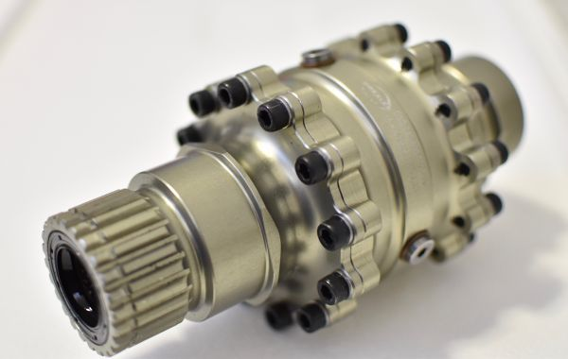
ItemOrder | Process | Use | UnitCost | Unit | Quantity | Multiplier | Mult. Val. | Sub Total
10 | Machining Setup, Install and remove | Setup and removal | $1.30 | unit | 1 |  | 1 | $1.30
20 | Machining | Machining | $0.04 | cm^3 | 623 | Material-Aluminium | 1 | $24.92
30 | Tapping holes | Tapping lateral holes | $0.35 | hole | 24 |  | 1 | $8.40
40 | Tapping holes | Tapping central holes | $0.35 | hole | 3 |  | 1 | $1.05
50 | Machining Setup, Install and remove | Setup and removal | $1.30 | unit | 1 |  | 1 | $1.30
60 | Machining | Machining | $0.04 | cm^3 | 426 | Material-Aluminium | 1 | $17.04
70 | Drilled holes < 25.4 mm dia. | Hole for the diff. Housing | $0.35 | hole | 12 |  | 1 | $4.20
80 | Broach, External | Broach the housing cover | $0.50 | cm | 3.5 |  | 1 | $1.75
90 | Machining Setup, Install and remove | Setup and removal | $1.30 | unit | 1 |  | 1 | $1.30
100 | Machining | Machining | $0.04 | cm^3 | 538 | Material-Aluminium | 1 | $21.52
110 | Drilled holes < 25.4 mm dia. | Hole for the diff. Cover | $0.35 | hole | 12 |  | 1 | $4.20
120 | Assemble, 1 kg, Line-on-Line | Assemble the three parts | $0.13 | unit | 2 |  | 1 | $0.26
130 | Ratchet <= 6.35 mm | Assemble the three parts | $0.50 | unit | 24 |  | 1 | $12.00
140 | Ratchet <= 25.4 mm | Bolt the drain | $0.75 | unit | 3 |  | 1 | $2.25
 |  |  |  |  |  |  | Sub Total | $101.49

ItemOrder | Fastener | Use | UnitCost | Size1 | Unit1 | Size2 | Unit2 | Quantity | Sub Total
10 | Bolt, Grade 12.9 | Assembly of the three parts | $0.06 | 6 | mm | 14 | mm | 24 | $1.35
20 | Washer, Grade 12.9 |  | $0.02 |  | unit |  |  | 24 | $0.48
30 | Bolt, Grade 10.9 (SAE 8) |  | $0.07 | 8 | mm | 8 | mm | 3 | $0.20
40 | Washer, Crush |  | $0.34 | 8 | mm |  |  | 3 | $1.01
 |  |  |  |  |  |  |  | Sub Total | $3.03

EN_0900_002
University | Ecole Centrale de Lyon |  |  |  |  | Back to BOM |  |  | Car # | 81 |  | Part Cost | $10.90
System | Engine & Drivetrain |  | FileLink1 | Drawing |  |  |  |  |  |  |  | Qty | 1
Assembly | Differential |  | FileLink2 |  |  |  |  |  | FileLink1
Part | Left Eccentric |  | FileLink3 |  |  |  |  |  | FileLink2 |  |  | Extended Cost | $10.90
P/N Base | EN_0900_002 |  |  |  |  |  |  |  | FileLink3
Suffix | AA
Details

ItemOrder | Material | Use | UnitCost | Size1 | Unit1 | Size2 | Unit2 | Area Name | Area | Length | Density | Quantity | Sub Total
10 | Plastic, Polyoxymethylene (POM) |  | $3.30 | 0.786 | kg |  |  | 175mm diam | 2.41E-02 | 0.023 | 1420 | 1 | $2.59

 |  |  |  |  |  |  |  |  |  |  |  | Sub Total | $2.59

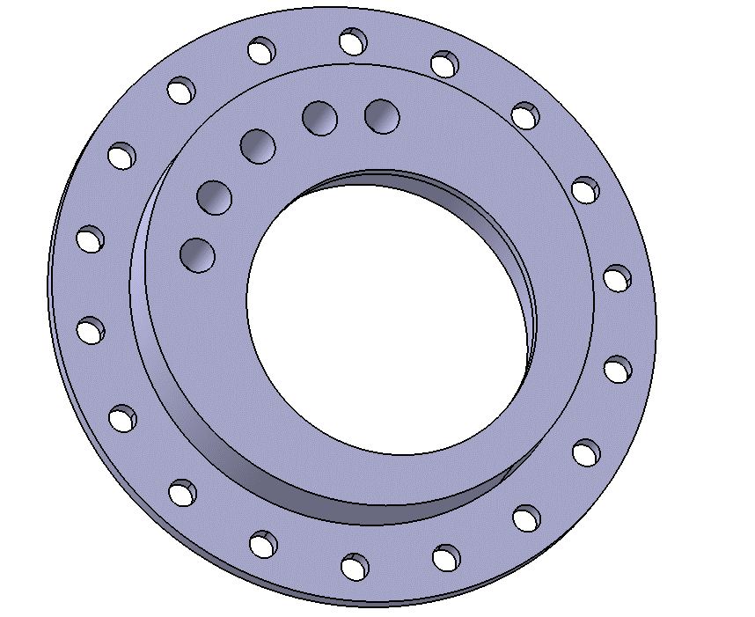
ItemOrder | Process | Use | UnitCost | Unit | Quantity | Multiplier | Mult. Val. | Sub Total
10 | Machining Setup, Install and remove | Setup for machining | $1.30 | Unit | 1 |  |  | $1.30
20 | Machining | Holes | $0.04 | cm^3 | 350.61 | Material - Plastic | 0.5 | $7.01
 |  |  |  |  |  |  | Sub Total | $8.31

EN_0900_002 Drawing
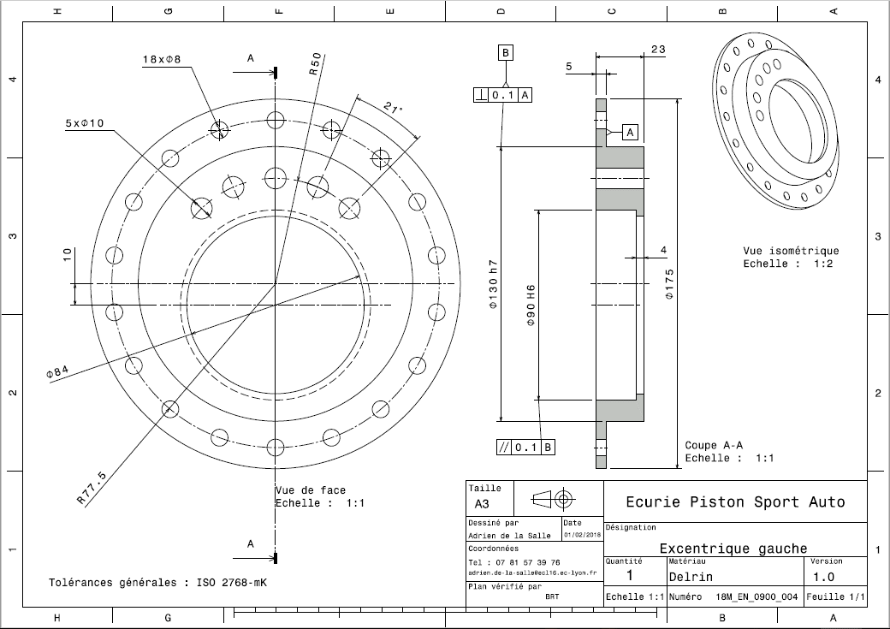
EN_0900_002

EN_0900_003
University | Ecole Centrale de Lyon |  |  |  |  | Back to BOM |  |  | Car # | 81 |  | Part Cost | $8.54
System | Engine & Drivetrain |  | FileLink1 | Drawing |  |  |  |  |  |  |  | Qty | 1
Assembly | Differential |  | FileLink2 |  |  |  |  |  | FileLink1
Part | Right Eccentric |  | FileLink3 |  |  |  |  |  | FileLink2 |  |  | Extended Cost | $8.54
P/N Base | EN_0900_003 |  |  |  |  |  |  |  | FileLink3
Suffix | AA
Details

ItemOrder | Material | Use | UnitCost | Size1 | Unit1 | Size2 | Unit2 | Area Name | Area | Length | Density | Quantity | Sub Total
10 | Plastic, Polyoxymethylene (POM) |  | $3.30 | 0.607 | kg |  |  | 165mm diam | 2.14E-02 | 0.020 | 1420 | 1 | $2.00

 |  |  |  |  |  |  |  |  |  |  |  | Sub Total | $2.00

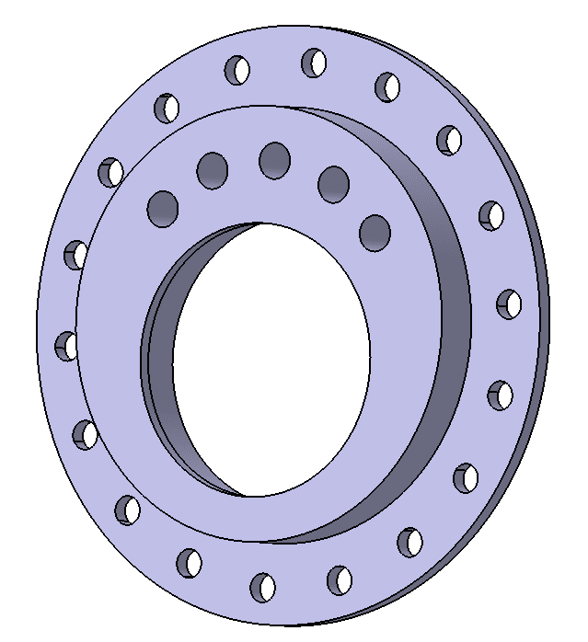
ItemOrder | Process | Use | UnitCost | Unit | Quantity | Multiplier | Mult. Val. | Sub Total
10 | Machining Setup, Install and remove | Setup for machining | $1.30 | Unit | 1 |  |  | $1.30
20 | Machining | Holes | $0.04 | cm^3 | 261.75 | Material - Plastic | 0.5 | $5.24
 |  |  |  |  |  |  | Sub Total | $6.54

EN_0900_003 Drawing
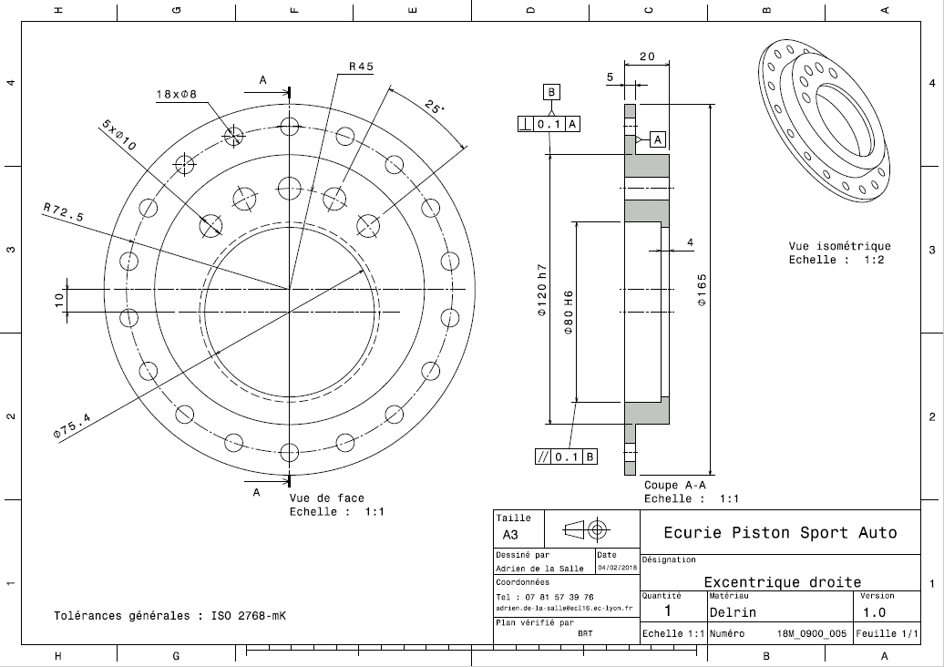
EN_0900_003

EN_0900_004
University | Ecole Centrale de Lyon |  |  |  |  | Back to BOM |  |  | Car # | 81 |  | Part Cost | $23.96
System | Engine & Drivetrain |  | FileLink1 | Drawing |  |  |  |  |  |  |  | Qty | 1
Assembly | Differential |  | FileLink2 |  |  |  |  |  | FileLink1
Part | Left Eccentric carrier |  | FileLink3 |  |  |  |  |  | FileLink2 |  |  | Extended Cost | $23.96
P/N Base | EN_0900_004 |  |  |  |  |  |  |  | FileLink3
Suffix | AA |  |  |  |  |  |  |  |  |  |  |  |  | 373.663
Details

ItemOrder | Material | Use | UnitCost | Size1 | Unit1 | Size2 | Unit2 | Area Name | Area | Length | Density | Quantity | Sub Total
10 | Aluminium, Premium | Material for the left bearing carrier | $4.20 | 1.846 | kg |  |  | Rectangular area 374x130 mm | 4.86E-02 | 0.014 | 2712 | 1 | $7.75

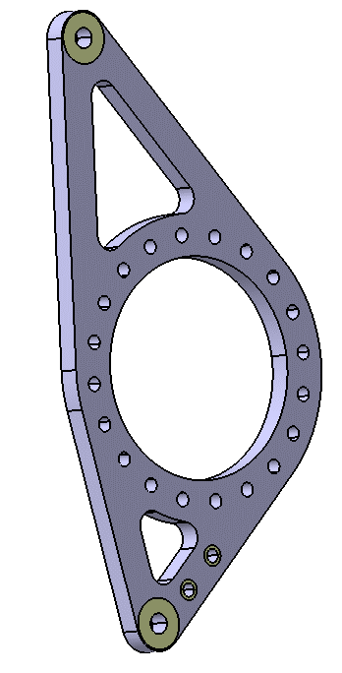
 |  |  |  |  |  |  |  |  |  |  |  | Sub Total | $7.75

ItemOrder | Process | Use | UnitCost | Unit | Quantity | Multiplier | Mult. Val. | Sub Total
10 | Machining Setup, Install and remove | Setup and removal of the machining of the right bearing carrier | $1.30 | Unit | 1 |  |  | $1.30
20 | Machining | Shaping of the differential bearing carrier | $0.04 | cm^3 | 372.58 | Material - Aluminium | 1 | $14.90
 |  |  |  |  |  |  | Sub Total | $16.20

EN_0900_004 Drawing
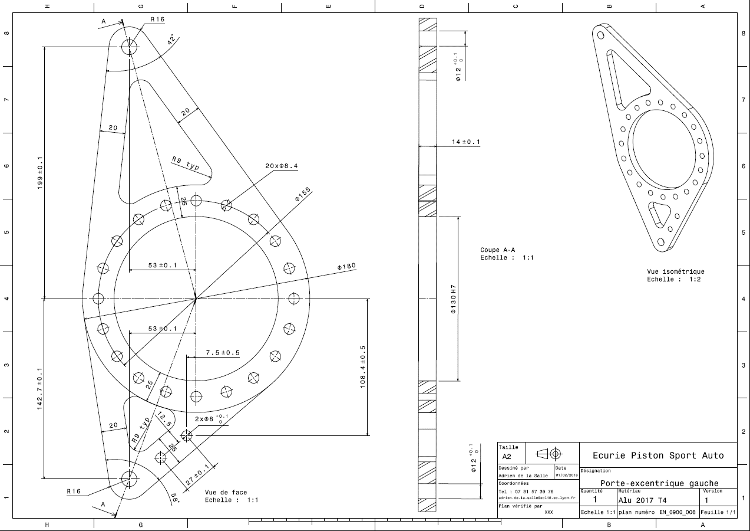
EN_0900_004

EN_0900_005
University | Ecole Centrale de Lyon |  |  |  |  | Back to BOM |  |  | Car # | 81 |  | Part Cost | $17.20
System | Engine & Drivetrain |  | FileLink1 | Drawing |  |  |  |  |  |  |  | Qty | 1
Assembly | Differential |  | FileLink2 |  |  |  |  |  | FileLink1
Part | Right Eccentric carrier |  | FileLink3 |  |  |  |  |  | FileLink2 |  |  | Extended Cost | $17.20
P/N Base | EN_0900_005 |  |  |  |  |  |  |  | FileLink3
Suffix | AA
Details

ItemOrder | Material | Use | UnitCost | Size1 | Unit1 | Size2 | Unit2 | Area Name | Area | Length | Density | Quantity | Sub Total
10 | Aluminium, Premium | Material for the left bearing carrier | $4.20 | 1.339 | kg |  |  | Rectangular area 374x120 mm | 4.49E-02 | 0.011 | 2712 | 1 | $5.62

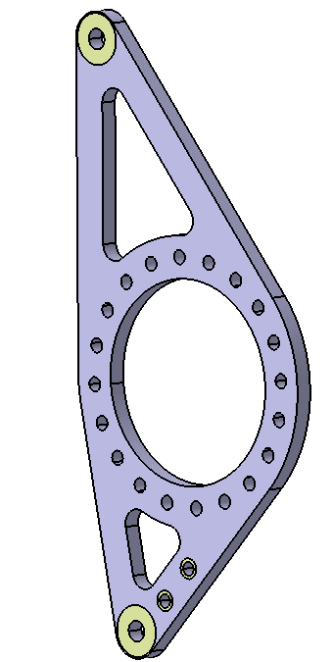
 |  |  |  |  |  |  |  |  |  |  |  | Sub Total | $5.62

ItemOrder | Process | Use | UnitCost | Unit | Quantity | Multiplier | Mult. Val. | Sub Total
10 | Machining Setup, Install and remove | Setup and removal of the machining of the right bearing carrier | $1.30 | Unit | 1 |  |  | $1.30
20 | Machining | Shaping of the differential bearing carrier | $0.04 | cm^3 | 256.88 | Material - Aluminium | 1 | $10.28
 |  |  |  |  |  |  | Sub Total | $11.58

EN_0900_005 Drawing
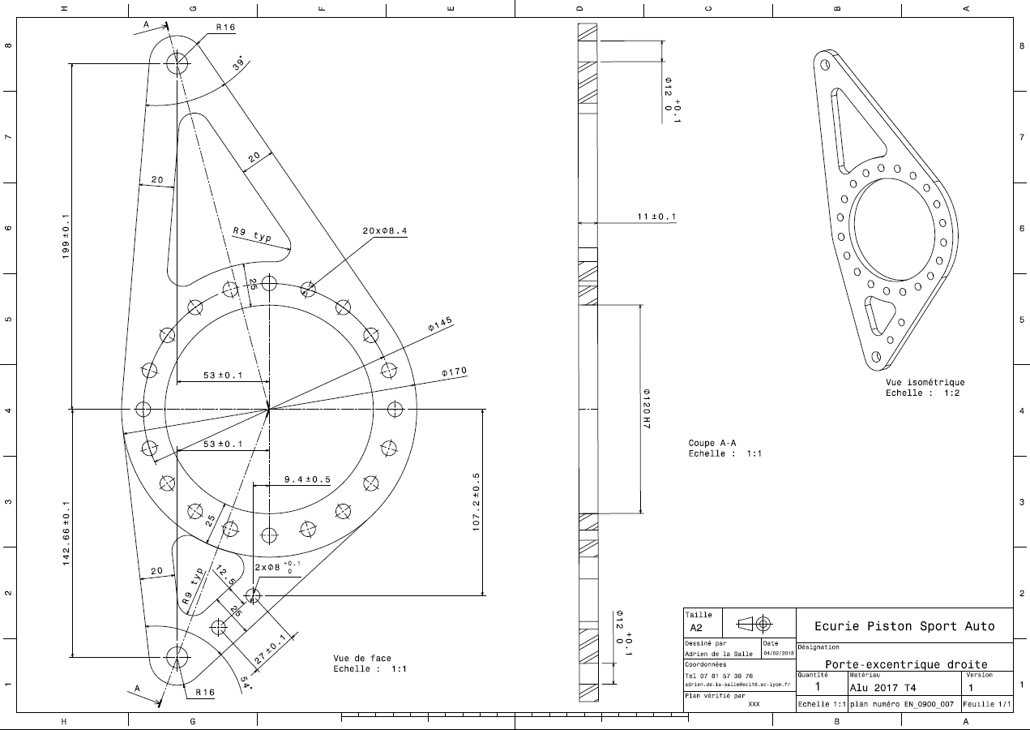
EN_0900_005

EN_0900_006
University | Ecole Centrale de Lyon |  |  |  |  | Back to BOM |  |  | Car # | 81 |  | Part Cost | $0.83
System | Engine & Drivetrain |  | FileLink1 | Drawing |  |  |  |  |  |  |  | Qty | 4
Assembly | Differential |  | FileLink2 |  |  |  |  |  | FileLink1
Part | Upper Eccentric Carrier bracket |  | FileLink3 |  |  |  |  |  | FileLink2 |  |  | Extended Cost | $3.33
P/N Base | EN_0900_006 |  |  |  |  |  |  |  | FileLink3
Suffix | AA
Details

ItemOrder | Material | Use | UnitCost | Size1 | Unit1 | Size2 | Unit2 | Area Name | Area | Length | Density | Quantity | Sub Total
10 | Steel, Mild | Material for the bracket | $2.25 | 0.037 | kg |  |  | Rectangular area 46x34 mm | 1.56E-03 | 0.003 | 7850 | 1 | $0.08
 |  |  |  |  |  |  |  |  |  |  |  | Sub Total | $0.08

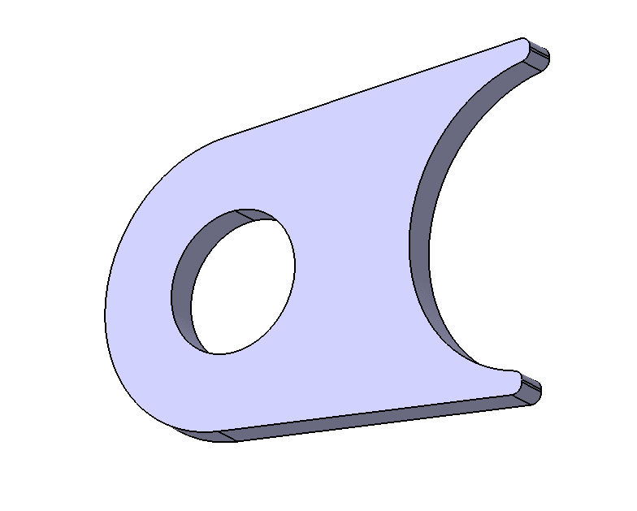
ItemOrder | Process | Use | UnitCost | Unit | Quantity | Multiplier | Mult. Val. | Sub Total
10 | Machining Setup, Install and remove | Setup for machining | $1.30 | Unit | 1 | 8 parts cut from a single machine setup | 0.125 | $0.16
20 | Laser Cut | Shaping of the brackets and holes | $0.01 | cm | 19.6 | Material, Steel | 3 | $0.59
 |  |  |  |  |  |  | Sub Total | $0.75

EN_0900_006 Drawing
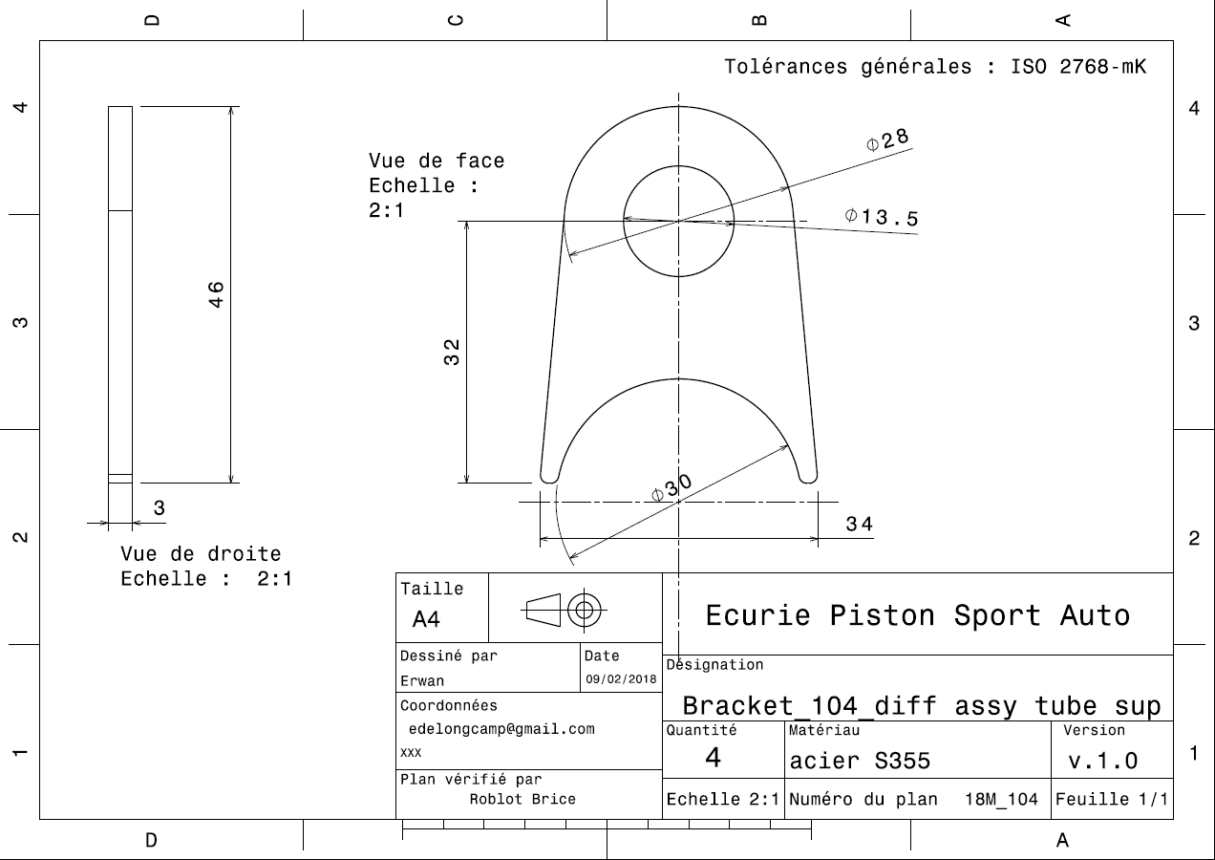
EN_0900_006

EN_0900_007
University | Ecole Centrale de Lyon |  |  |  |  | Back to BOM |  |  | Car # | 81 |  | Part Cost | $0.81
System | Engine & Drivetrain |  | FileLink1 | Drawing |  |  |  |  |  |  |  | Qty | 4
Assembly | Differential |  | FileLink2 |  |  |  |  |  | FileLink1
Part | Lower Eccentric Carrier bracket |  | FileLink3 |  |  |  |  |  | FileLink2 |  |  | Extended Cost | $3.23
P/N Base | EN_0900_007 |  |  |  |  |  |  |  | FileLink3
Suffix | AA
Details

ItemOrder | Material | Use | UnitCost | Size1 | Unit1 | Size2 | Unit2 | Area Name | Area | Length | Density | Quantity | Sub Total
10 | Steel, Mild | Material for the bracket | $2.25 | 0.031 | kg |  |  | Rectangular area 46x29 mm | 1.33E-03 | 0.003 | 7850 | 1 | $0.07
 |  |  |  |  |  |  |  |  |  |  |  | Sub Total | $0.07

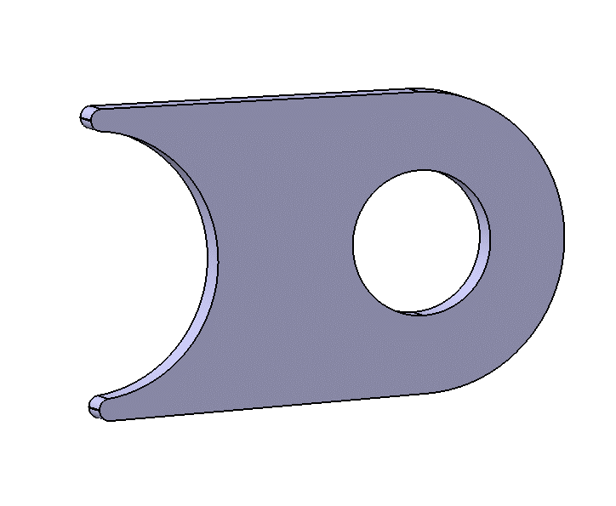
ItemOrder | Process | Use | UnitCost | Unit | Quantity | Multiplier | Mult. Val. | Sub Total
10 | Machining Setup, Install and remove | Setup for machining | $1.30 | Unit | 1 | 8 parts cut from a single machine setup | 0.125 | $0.16
20 | Laser Cut | Shaping of the brackets and holes | $0.01 | cm | 19.12 | Material, Steel | 3 | $0.57
 |  |  |  |  |  |  | Sub Total | $0.74

EN_0900_007 Drawing
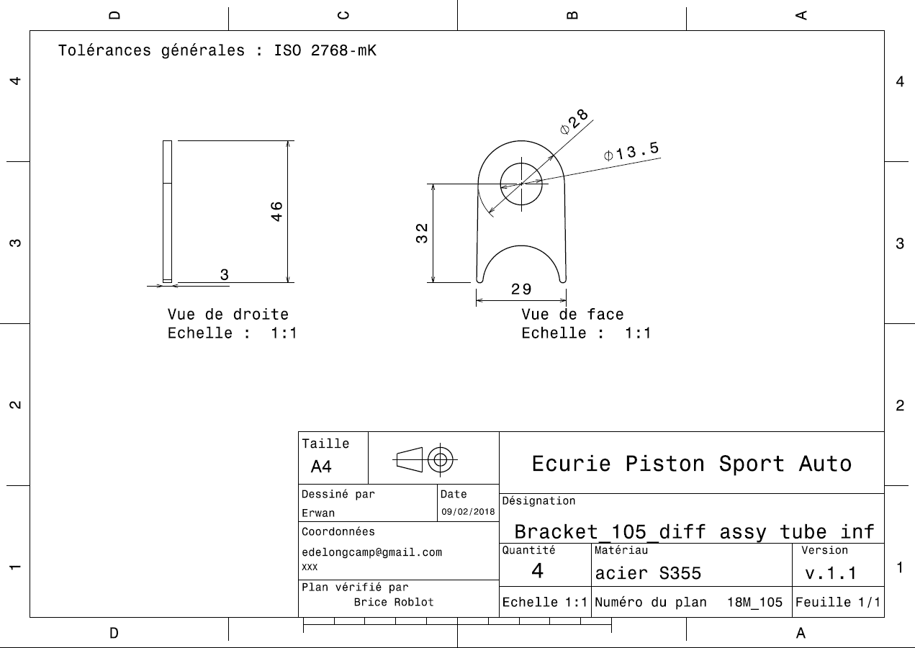
EN_0900_007

EN_0900_008
University | Ecole Centrale de Lyon |  |  |  |  | Back to BOM |  |  | Car # | 81 |  | Part Cost | $1.55
System | Engine & Drivetrain |  | FileLink1 | Drawing |  |  |  |  |  |  |  | Qty | 1
Assembly | Differential |  | FileLink2 |  |  |  |  |  | FileLink1
Part | Left Jacking Bar bracket |  | FileLink3 |  |  |  |  |  | FileLink2 |  |  | Extended Cost | $1.55
P/N Base | EN_0900_008 |  |  |  |  |  |  |  | FileLink3
Suffix | AA
Details

ItemOrder | Material | Use | UnitCost | Size1 | Unit1 | Size2 | Unit2 | Area Name | Area | Length | Density | Quantity | Sub Total
10 | Steel, Mild | Material for the bracket | $2.25 | 0.066 | kg |  |  | Rectangular area 60x47 mm | 2.82E-03 | 0.003 | 7850 | 1 | $0.15

 |  |  |  |  |  |  |  |  |  |  |  | Sub Total | $0.15
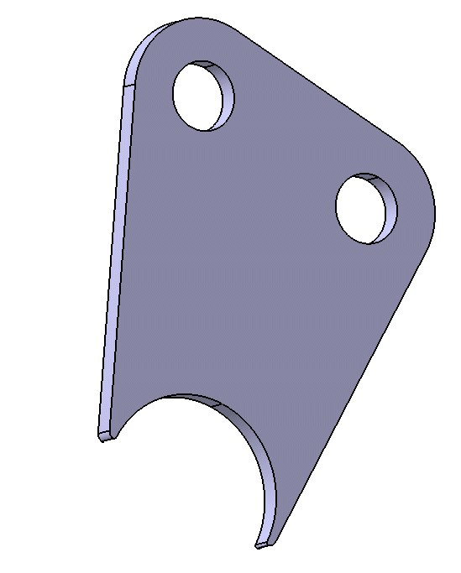
ItemOrder | Process | Use | UnitCost | Unit | Quantity | Multiplier | Mult. Val. | Sub Total
10 | Machining Setup, Install and remove | Setup for machining | $1.30 | Unit | 1 | 2 parts cut from a single machine setup | 0.5 | $0.65
20 | Laser Cut | Shaping of the brackets and holes | $0.01 | cm | 25.09 | Material, Steel | 3 | $0.75
 |  |  |  |  |  |  | Sub Total | $1.40

EN_0900_008 Drawing
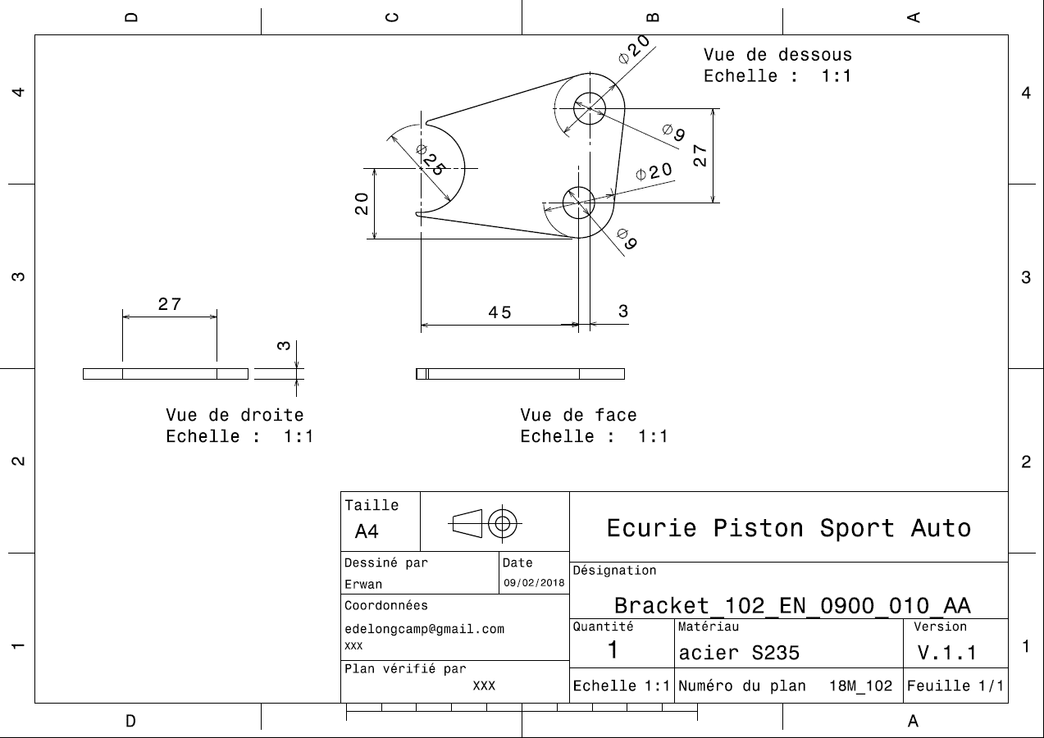
EN_0900_008

EN_0900_009
University | Ecole Centrale de Lyon |  |  |  |  | Back to BOM |  |  | Car # | 81 |  | Part Cost | $1.56
System | Engine & Drivetrain |  | FileLink1 | Drawing |  |  |  |  |  |  |  | Qty | 1
Assembly | Differential |  | FileLink2 |  |  |  |  |  | FileLink1
Part | Right Jacking Bar bracket |  | FileLink3 |  |  |  |  |  | FileLink2 |  |  | Extended Cost | $1.56
P/N Base | EN_0900_009 |  |  |  |  |  |  |  | FileLink3
Suffix | AA
Details

ItemOrder | Material | Use | UnitCost | Size1 | Unit1 | Size2 | Unit2 | Area Name | Area | Length | Density | Quantity | Sub Total
10 | Steel, Mild | Material for the bracket | $2.25 | 0.068 | kg |  |  | Rectangular area 61x47 mm | 2.87E-03 | 0.003 | 7850 | 1 | $0.15

 |  |  |  |  |  |  |  |  |  |  |  | Sub Total | $0.15
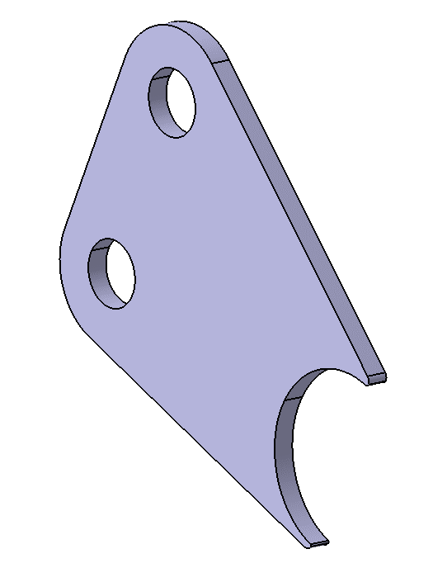
ItemOrder | Process | Use | UnitCost | Unit | Quantity | Multiplier | Mult. Val. | Sub Total
10 | Machining Setup, Install and remove | Setup for machining | $1.30 | Unit | 1 | 2 parts cut from a single machine setup | 0.5 | $0.65
20 | Laser Cut | Shaping of the brackets and holes | $0.01 | cm | 25.37 | Material, Steel | 3 | $0.76
 |  |  |  |  |  |  | Sub Total | $1.41

EN_0900_009 Drawing
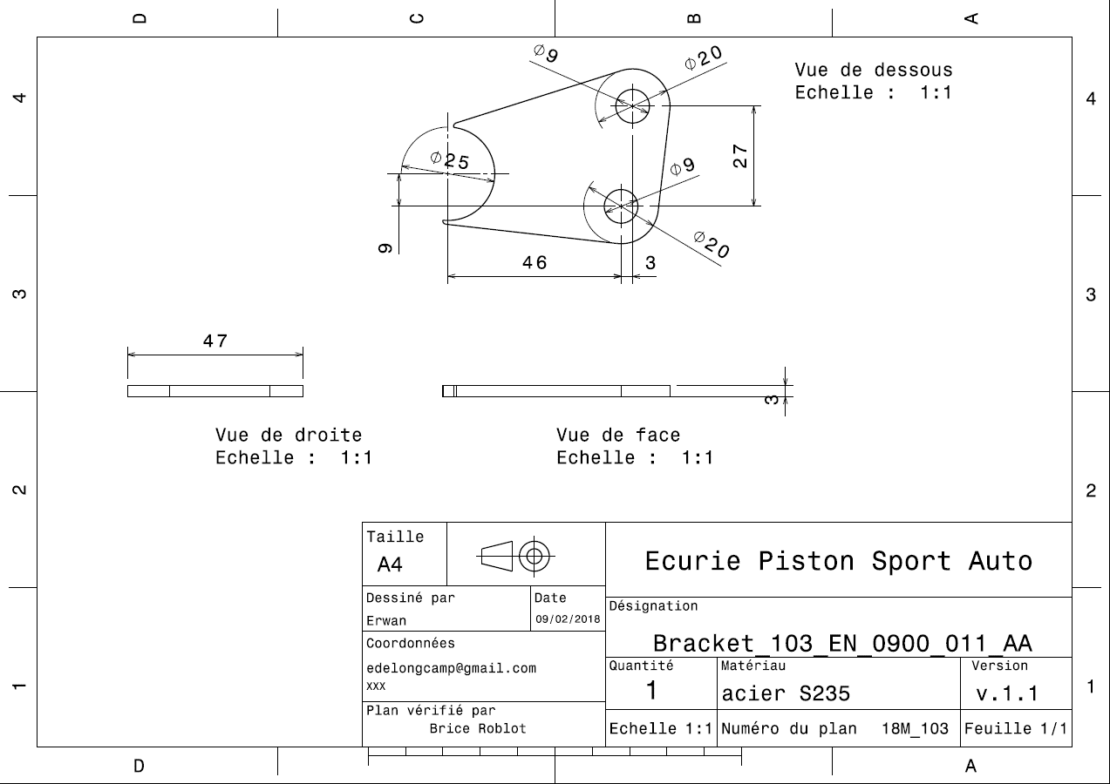
EN_0900_009

EN_1000_001
University | Ecole Centrale de Lyon |  |  |  |  | Back to BOM |  |  | Car # | 81 |  | Part Cost | $66.55
System | Engine & Drivetrain |  | FileLink1 | Drawing |  |  |  |  |  |  |  | Qty | 2
Assembly | Driveshaft |  | FileLink2 |  |  |  |  |  | FileLink1
Part | Inboard tripod housing |  | FileLink3 |  |  |  |  |  | FileLink2 |  |  | Extended Cost | $133.10
P/N Base | EN_1000_001 |  |  |  |  |  |  |  | FileLink3
Suffix | AA
Details | Bought, cost as made

ItemOrder | Material | Use | UnitCost | Size1 | Unit1 | Size2 | Unit2 | Area Name | Area | Length | Density | Quantity | Sub Total
10 | Steel, Alloy | Material for the housing | $2.25 | 4.100 | kg |  |  | Round 65.5 mm diam. | 3.37E-03 | 0.155 | 7850 | 1 | $9.22

 |  |  |  |  |  |  |  |  |  |  |  | Sub Total | $9.22

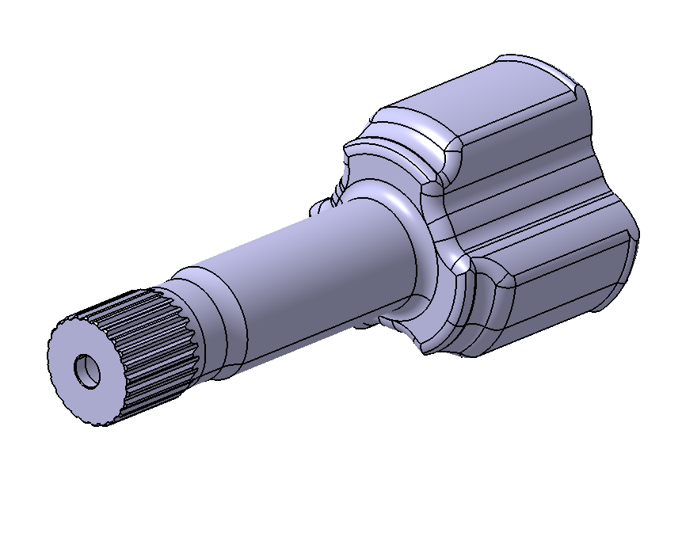
ItemOrder | Process | Use | UnitCost | Unit | Quantity | Multiplier | Mult. Val. | Sub Total
10 | Machining Setup, Install and remove | Setup and removal of the machining of the tripod housing | $1.30 | Unit | 1 |  |  | $1.30
20 | Machining | Machining the ext shape of the tripod housing (turning) | $0.04 | cm^3 | 269.90 | Material - Steel | 3 | $32.39
30 | Machining Setup, Change | Changing of the machining of the tripod housing | $0.65 | Unit | 1 |  |  | $0.65
40 | Machining | Machining the int shape of the tripod housing (milling) | $0.04 | cm^3 | 175.85 | Material - Steel | 3 | $21.10
50 | Machining Setup, Change | Changing of the broach of the tripod housing | $0.65 | Unit | 1 |  |  | $0.65
60 | Broach, External | Broach of the tripod housing | $0.50 | cm | 2.47 |  |  | $1.24
 |  |  |  |  |  |  | Sub Total | $57.32

EN_1000_002
University | Ecole Centrale de Lyon |  |  |  |  | Back to BOM |  |  | Car # | 81 |  | Part Cost | $72.28
System | Engine & Drivetrain |  | FileLink1 | Drawing |  |  |  |  |  |  |  | Qty | 2
Assembly | Driveshaft |  | FileLink2 |  |  |  |  |  | FileLink1
Part | Outboard tripod housing |  | FileLink3 |  |  |  |  |  | FileLink2 |  |  | Extended Cost | $144.55
P/N Base | EN_1000_002 |  |  |  |  |  |  |  | FileLink3
Suffix | AA
Details | Bought, cost as made

ItemOrder | Material | Use | UnitCost | Size1 | Unit1 | Size2 | Unit2 | Area Name | Area | Length | Density | Quantity | Sub Total
10 | Steel, Alloy | Material for the housing | $2.25 | 4.279 | kg |  |  | Round 65.5 mm diam. | 3.37E-03 | 0.162 | 7850 | 1 | $9.63
 |  |  |  |  |  |  |  |  |  |  |  | Sub Total | $9.63

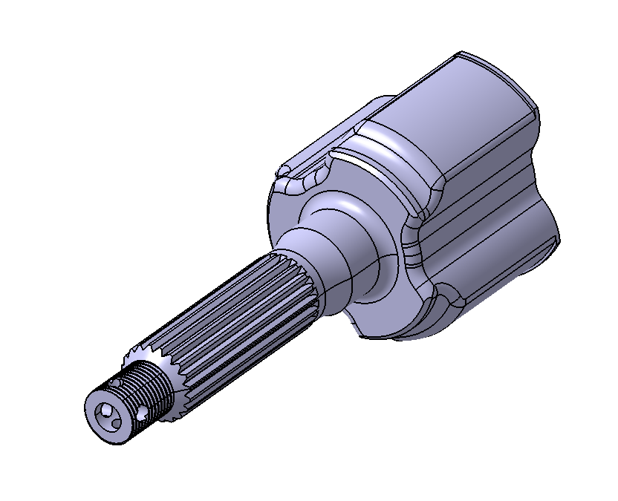
ItemOrder | Process | Use | UnitCost | Unit | Quantity | Multiplier | Mult. Val. | Sub Total
10 | Machining Setup, Install and remove | Setup and removal of the machining of the tripod housing | $1.30 | Unit | 1 |  |  | $1.30
20 | Machining | Machining the ext shape of the tripod housing (turning) | $0.04 | cm^3 | 313.90 | Material - Steel | 3 | $37.67
30 | Machining Setup, Change | Changing of the machining of the tripod housing | $0.65 | Unit | 1 |  |  | $0.65
40 | Machining | Machining the int shape of the tripod housing (milling) | $0.04 | cm^3 | 161.94 | Material - Steel | 3 | $19.43
50 | Machining Setup, Change | Changing of the broach of the tripod housing | $0.65 | Unit | 1 |  |  | $0.65
60 | Broach, External | Broach of the tripod housing | $0.50 | cm | 5.89 |  |  | $2.95
70 | Machining Setup, Change | Setup and removal of the threading of the tripod housing | $0.65 | Unit | 1 |  |  | $0.65
80 | Threading, External (machining) | Threading of the tripod housing | $0.10 | cm | 1.8453 |  |  | $0.18
 |  |  |  |  |  |  | Sub Total | $62.65

EN_1000_003
University | Ecole Centrale de Lyon |  |  |  |  | Back to BOM |  |  | Car # | 81 |  | Part Cost | $16.43
System | Engine & Drivetrain |  | FileLink1 | Drawing of the cut |  |  |  |  |  |  |  | Qty | 1
Assembly | Driveshaft |  | FileLink2 |  |  |  |  |  | FileLink1
Part | Left Axle |  | FileLink3 |  |  |  |  |  | FileLink2 |  |  | Extended Cost | $16.43
P/N Base | EN_1000_003 |  |  |  |  |  |  |  | FileLink3
Suffix | AA
Details | Bought, cost as made

ItemOrder | Material | Use | UnitCost | Size1 | Unit1 | Size2 | Unit2 | Area Name | Area | Length | Density | Quantity | Sub Total
10 | Steel, Alloy | Material for driveshaft | $2.25 | 1.147 | kg |  |  | Round 22,1 mm diam. | 3.84E-04 | 0.381 | 7850 | 1 | $2.58
 |  |  |  |  |  |  |  |  |  |  |  | Sub Total | $2.58
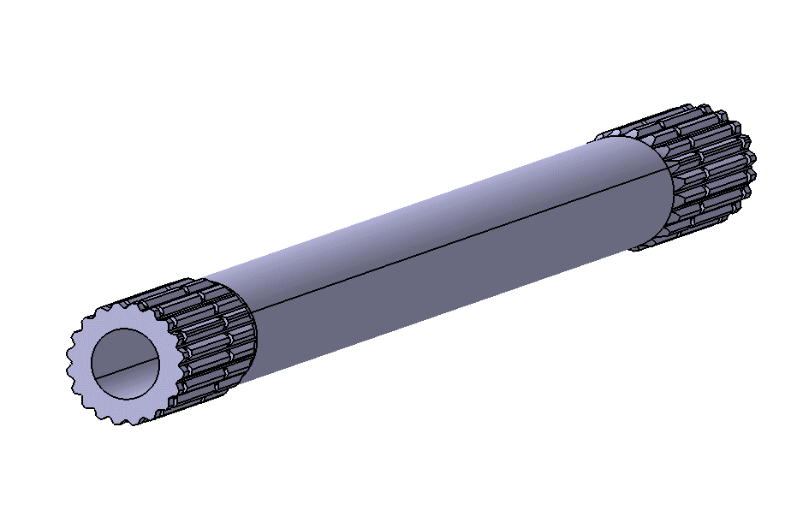
ItemOrder | Process | Use | UnitCost | Unit | Quantity | Multiplier | Mult. Val. | Sub Total
10 | Machining Setup, Install and remove | Setup and removal of the machining of the axle | $1.30 | Unit | 1 |  |  | $1.30
20 | Machining | Cut of the edge of the axle | $0.04 | cm^3 | 7.6 | Material-Steel | 3 | $0.91
30 | Machining Setup, Change | Setup and removal of the broach of the axle | $0.65 | Unit | 1 |  |  | $0.65
40 | Machining | Shaping of the int of the axle | $0.04 | cm^3 | 45.8 | Material-Steel | 3 | $5.49
50 | Machining Setup, Change | Setup and removal of the broach of the axle | $0.65 | Unit | 1 |  |  | $0.65
60 | Broach, External | Broach of the axle | $0.50 | cm | 9.6998 |  |  | $4.85
 |  |  |  |  |  |  | Sub Total | $13.85

EN_1000_003 Drawing
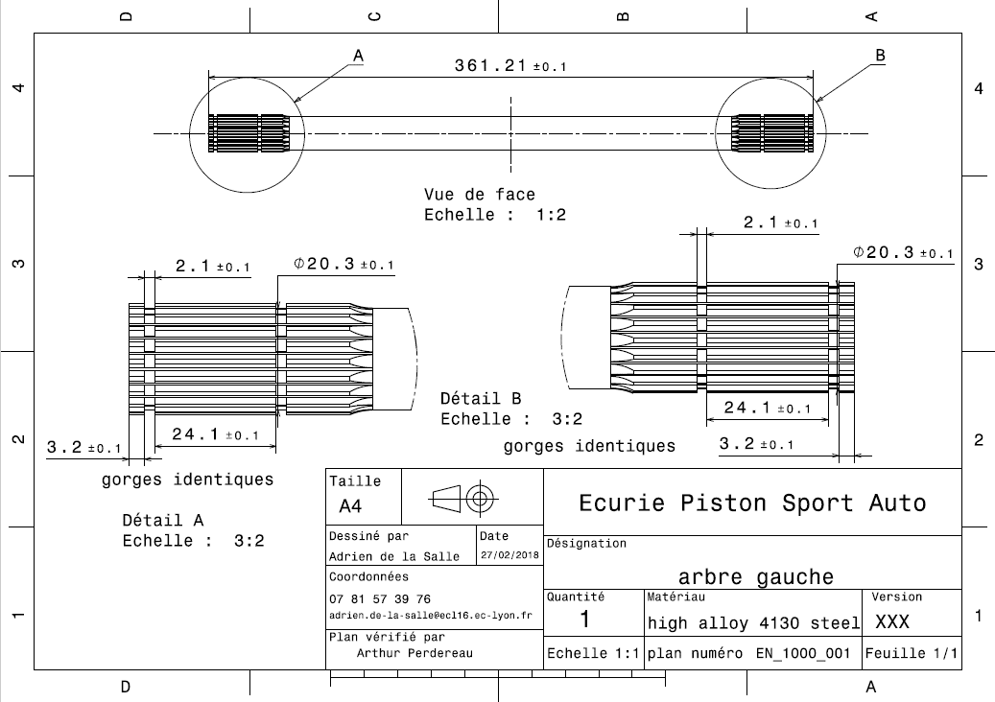
EN_1000_003

EN_1000_004
University | Ecole Centrale de Lyon |  |  |  |  | Back to BOM |  |  | Car # | 81 |  | Part Cost | $17.34
System | Engine & Drivetrain |  | FileLink1 | Drawing of the cut |  |  |  |  |  |  |  | Qty | 1
Assembly | Driveshaft |  | FileLink2 |  |  |  |  |  | FileLink1
Part | Right Axle |  | FileLink3 |  |  |  |  |  | FileLink2 |  |  | Extended Cost | $17.34
P/N Base | EN_1000_004 |  |  |  |  |  |  |  | FileLink3
Suffix | AA
Details | Bought, cost as made

ItemOrder | Material | Use | UnitCost | Size1 | Unit1 | Size2 | Unit2 | Area Name | Area | Length | Density | Quantity | Sub Total
10 | Steel, Alloy | Material for driveshaft | $2.25 | 1.300 | kg |  |  | Round 22,1 mm diam. | 3.84E-04 | 0.432 | 7850 | 1 | $2.93
 |  |  |  |  |  |  |  |  |  |  |  | Sub Total | $2.93

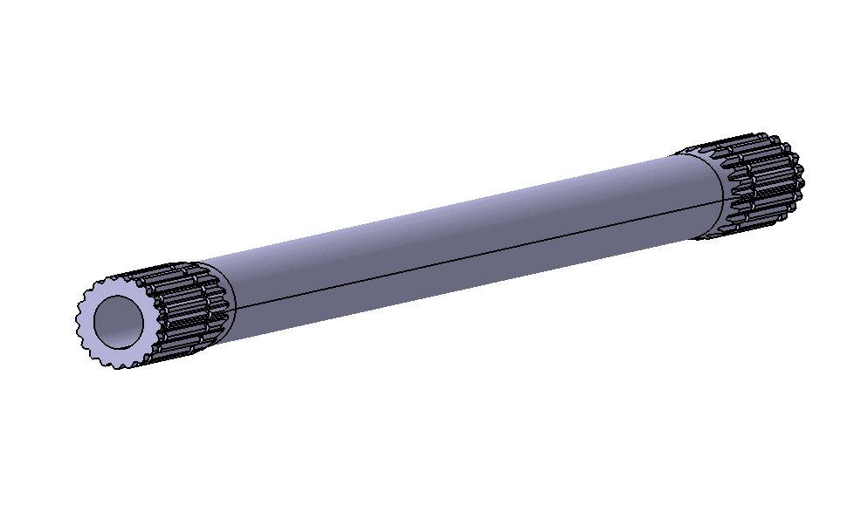
ItemOrder | Process | Use | UnitCost | Unit | Quantity | Multiplier | Mult. Val. | Sub Total
10 | Machining Setup, Install and remove | Setup and removal of the machining of the axle | $1.30 | Unit | 1 |  |  | $1.30
20 | Machining | Cut of the edge of the axle | $0.04 | cm^3 | 11.9 | Material-Steel | 3 | $1.43
30 | Machining Setup, Change | Setup and removal of the broach of the axle | $0.65 | Unit | 1 |  |  | $0.65
40 | Machining | Shaping of the int of the axle | $0.04 | cm^3 | 50.8 | Material-Steel | 3 | $6.09
50 | Machining Setup, Change | Setup and removal of the broach of the axle | $0.65 | Unit | 1 |  |  | $0.65
60 | Broach, External | Broach of the axle | $0.50 | cm | 8.5837 |  |  | $4.29
 |  |  |  |  |  |  | Sub Total | $14.41

EN_1000_004 Drawing
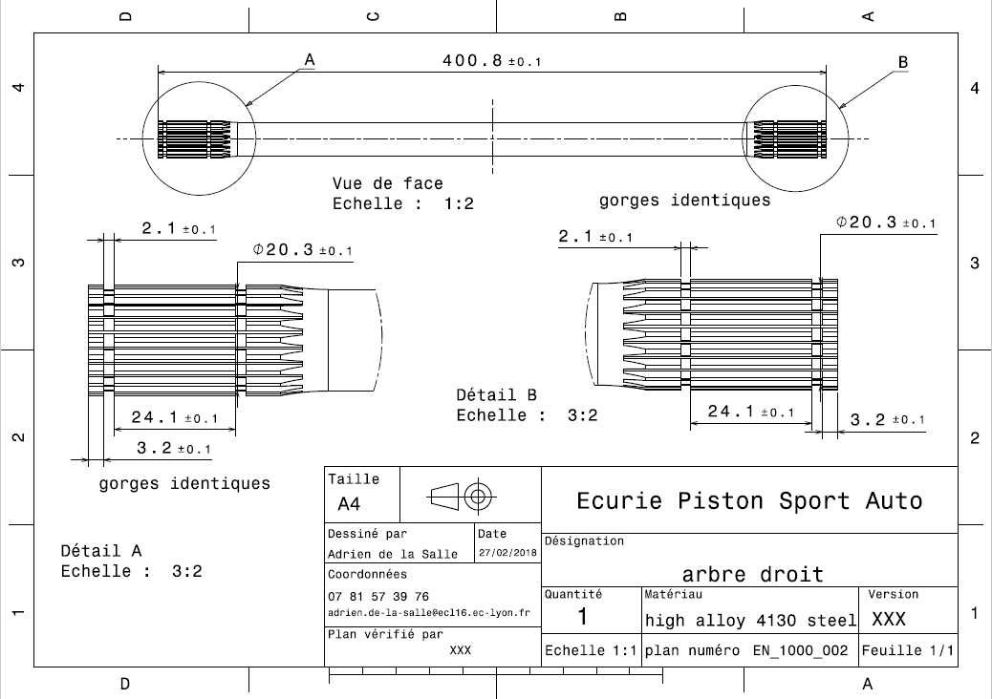
EN_1000_004

EN_1100_001
University | Ecole Centrale de Lyon |  |  |  |  | Back to BOM |  |  | Car # | 81 |  | Part Cost | $25.40
System | Engine & Drivetrain |  | FileLink1 |  |  |  |  |  |  |  |  | Qty | 1
Assembly | Chain Set |  | FileLink2 |  |  |  |  |  | FileLink1
Part | Front sprocket |  | FileLink3 |  |  |  |  |  | FileLink2 |  |  | Extended Cost | $25.40
P/N Base | EN_1100_001 |  |  |  |  |  |  |  | FileLink3
Suffix | AA
Details | Bought, cost as made

ItemOrder | Material | Use | UnitCost | Size1 | Unit1 | Size2 | Unit2 | Area Name | Area | Length | Density | Quantity | Sub Total
10 | Steel, Mild | Material for front sprocket | $2.25 | 0.676 | kg |  |  | Round 81mm diam. | 5.15E-03 | 0.017 | 7850 | 1 | $1.52
 |  |  |  |  |  |  |  |  |  |  |  | Sub Total | $1.52

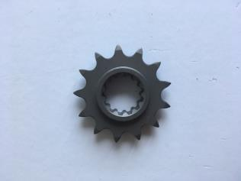
ItemOrder | Process | Use | UnitCost | Unit | Quantity | Multiplier | Mult. Val. | Sub Total
10 | Machining Setup, Install and remove | Setup and removal of the machining of the sprocket | $1.30 | Unit | 1 |  |  | $1.30
20 | Machining | Shaping of the sprocket (turning) | $0.04 | cm^3 | 49.62 | Material-steel | 3 | $5.95
30 | Machining Setup, Change | Setup and removal of the hobbing of the sprocket | $1.30 | Unit | 1 |  |  | $1.30
40 | Gear Shaping (hobbing) | Hobbing of the sprocket | $0.50 | cm | 9.23 | Material-steel | 3 | $13.85
50 | Machining Setup, Change | Setup and removal of the broach of the sprocket | $0.65 | Unit | 1 |  |  | $0.65
60 | Broach, Internal | Broach of the sprocket | $0.50 | cm | 1.67 |  |  | $0.84
 |  |  |  |  |  |  | Sub Total | $23.88

EN_1100_002
University | Ecole Centrale de Lyon |  |  |  |  | Back to BOM |  |  | Car # | 81 |  | Part Cost | $41.80
System | Engine & Drivetrain |  | FileLink1 |  |  |  |  |  |  |  |  | Qty | 1
Assembly | Chain Set |  | FileLink2 |  |  |  |  |  | FileLink1
Part | Rear sprocket |  | FileLink3 |  |  |  |  |  | FileLink2 |  |  | Extended Cost | $41.80
P/N Base | EN_1100_002 |  |  |  |  |  |  |  | FileLink3
Suffix | AA
Details | Bought, cost as made

ItemOrder | Material | Use | UnitCost | Size1 | Unit1 | Size2 | Unit2 | Area Name | Area | Length | Density | Quantity | Sub Total
10 | Steel, Mild | Material for the rear sprocket | $2.25 | 1.359 | kg |  |  | Round 210mm diam. | 3.46E-02 | 0.005 | 7850 | 1 | $3.06
 |  |  |  |  |  |  |  |  |  |  |  | Sub Total | $3.06

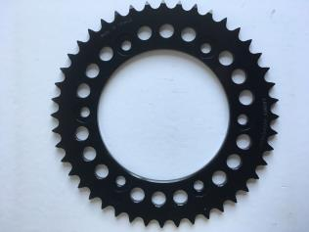
ItemOrder | Process | Use | UnitCost | Unit | Quantity | Multiplier | Mult. Val. | Sub Total
10 | Machining Setup, Install and remove | Setup and removal of the machining of the sprocket | $1.30 | Unit | 1 |  |  | $1.30
20 | Gear Shaping (hobbing) |  | $0.50 | cm | 22.00 | Material-steel | 3 | $33.00
30 | Machining Setup, Change | Setup and removal for laser cut of the sprocket | $0.65 | Unit | 1 |  | 1 | $0.65
40 | Laser cut | Shaping of the sprocket | $0.01 | cm | 126.4 | Material-Steel | 3 | $3.79
 |  |  |  |  |  |  | Sub Total | $38.74

EN_1100_003
University | Ecole Centrale de Lyon |  |  |  |  | Back to BOM |  |  | Car # | 81 |  | Part Cost | $29.16
System | Engine & Drivetrain |  | FileLink1 | Drawing |  |  |  |  |  |  |  | Qty | 1
Assembly | Chain Set |  | FileLink2 |  |  |  |  |  | FileLink1
Part | Rear sprocket adaptor |  | FileLink3 |  |  |  |  |  | FileLink2 |  |  | Extended Cost | $29.16
P/N Base | EN_1100_003 |  |  |  |  |  |  |  | FileLink3
Suffix | AA
Details

ItemOrder | Material | Use | UnitCost | Size1 | Unit1 | Size2 | Unit2 | Area Name | Area | Length | Density | Quantity | Sub Total
10 | Aluminium, Premium | Material for the adapter | $4.20 | 2.076 | kg |  |  | Round 190mm diam. | 2.84E-02 | 0.027 | 2712 | 1 | $8.72
 |  |  |  |  |  |  |  |  |  |  |  | Sub Total | $8.72

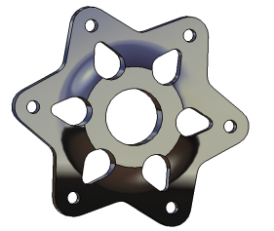
ItemOrder | Process | Use | UnitCost | Unit | Quantity | Multiplier | Mult. Val. | Sub Total
10 | Machining Setup, Install and remove | Setup and removal of the machining of the adapter | $1.30 | Unit | 1 |  |  | $1.30
20 | Machining | Shaping of the adapter | $0.04 | cm^3 | 444.78 |  |  | $17.79
30 | Broach, Internal | Broach of the adapter | $0.50 | cm | 2.7 |  |  | $1.35
 |  |  |  |  |  |  | Sub Total | $20.44

EN_1100_003 Drawing
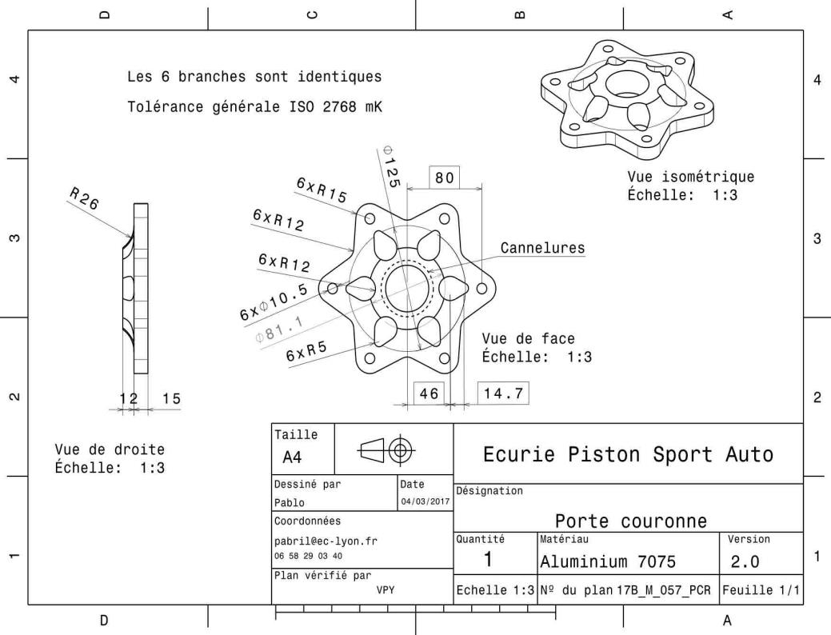
EN_1100_003

EN_1100_004
University | Ecole Centrale de Lyon |  |  |  |  | Back to BOM |  |  | Car # | 81 |  | Part Cost | $9.10
System | Engine & Drivetrain |  | FileLink1 | Drawing |  |  |  |  |  |  |  | Qty | 1
Assembly | Chain Set |  | FileLink2 |  |  |  |  |  | FileLink1
Part | Chain shield |  | FileLink3 |  |  |  |  |  | FileLink2 |  |  | Extended Cost | $9.10
P/N Base | EN_1100_004 |  |  |  |  |  |  |  | FileLink3
Suffix | AA
Details

ItemOrder | Material | Use | UnitCost | Size1 | Unit1 | Size2 | Unit2 | Area Name | Area | Length | Density | Quantity | Sub Total
10 | Steel, Mild | Material for the upper chain shield | $2.25 | 1.473 | kg |  |  | Rectangular area 101 x 930 mm | 9.38E-02 | 0.002 | 7850 | 1 | $3.31
 |  |  |  |  |  |  |  |  |  |  |  | Sub Total | $3.31

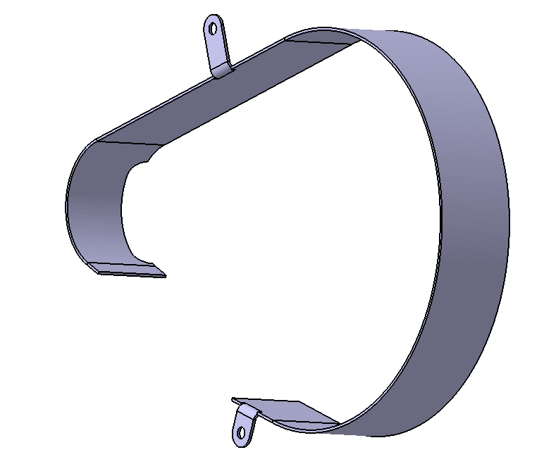
ItemOrder | Process | Use | UnitCost | Unit | Quantity | Multiplier | Mult. Val. | Sub Total
10 | Machining Setup, Install and remove | Setup and removal of the machining of the shield | $1.30 | Unit | 1 |  |  | $1.30
20 | Laser Cut | Shaping of the chain shield | $0.01 | cm | 116.1574 | Material-Steel | 3 | $3.48
30 | Sheet metal bends | Bend to shape | $0.25 | bend | 4 |  |  | $1.00
 |  |  |  |  |  |  | Sub Total | $5.78

EN_1100_004 Drawing
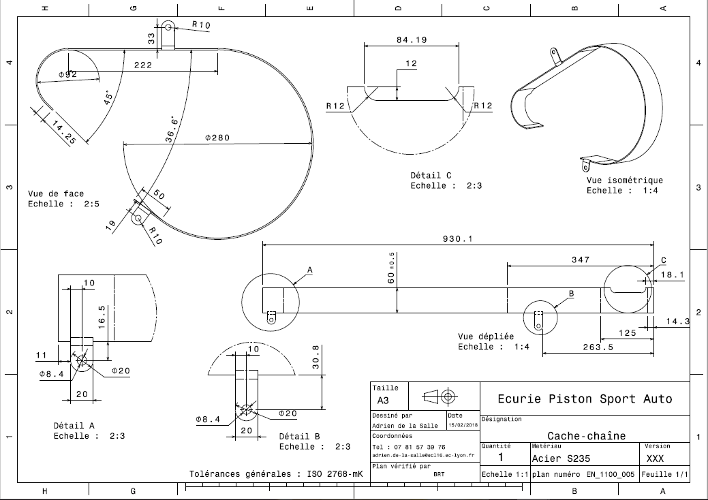
EN_1100_004

EN_1100_005
University | Ecole Centrale de Lyon |  |  |  |  | Back to BOM |  |  | Car # | 81 |  | Part Cost | $1.71
System | Engine & Drivetrain |  | FileLink1 | Drawing |  |  |  |  |  |  |  | Qty | 1
Assembly | Chain Set |  | FileLink2 |  |  |  |  |  | FileLink1
Part | Upper chainshield bracket |  | FileLink3 |  |  |  |  |  | FileLink2 |  |  | Extended Cost | $1.71
P/N Base | EN_1100_005 |  |  |  |  |  |  |  | FileLink3
Suffix | AA
Details

ItemOrder | Material | Use | UnitCost | Size1 | Unit1 | Size2 | Unit2 | Area Name | Area | Length | Density | Quantity | Sub Total
10 | Steel, Mild | Material for the bracket | $2.25 | 0.018 | kg |  |  | Rectangular area 30,6x25 mm | 7.65E-04 | 0.003 | 7850 | 1 | $0.04
 |  |  |  |  |  |  |  |  |  |  |  | Sub Total | $0.04
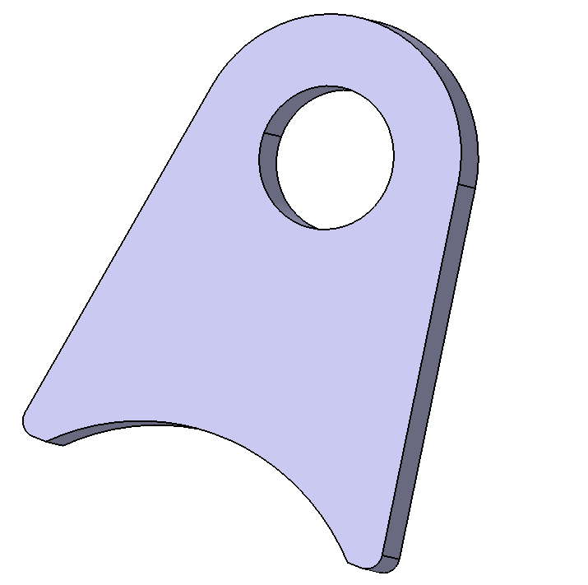
ItemOrder | Process | Use | UnitCost | Unit | Quantity | Multiplier | Mult. Val. | Sub Total
10 | Machining Setup, Install and remove | Setup for machining | $1.30 | Unit | 1 |  |  | $1.30
20 | Laser Cut | Shaping of the brackets and holes | $0.01 | cm | 12.4622 | Material, Steel | 3 | $0.37
 |  |  |  |  |  |  | Sub Total | $1.67

EN_1100_005 Drawing
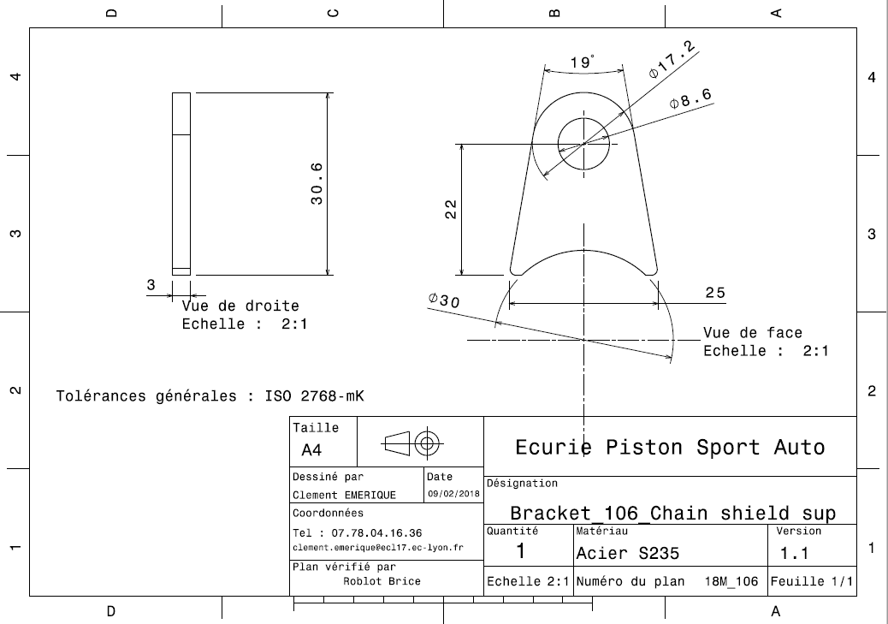
EN_1100_005

EN_1100_006
University | Ecole Centrale de Lyon |  |  |  |  | Back to BOM |  |  | Car # | 81 |  | Part Cost | $1.71
System | Engine & Drivetrain |  | FileLink1 | Drawing |  |  |  |  |  |  |  | Qty | 1
Assembly | Chain Set |  | FileLink2 |  |  |  |  |  | FileLink1
Part | Lower chainshield bracket |  | FileLink3 |  |  |  |  |  | FileLink2 |  |  | Extended Cost | $1.71
P/N Base | EN_1100_006 |  |  |  |  |  |  |  | FileLink3
Suffix | AA
Details

ItemOrder | Material | Use | UnitCost | Size1 | Unit1 | Size2 | Unit2 | Area Name | Area | Length | Density | Quantity | Sub Total
10 | Steel, Mild | Material for the bracket | $2.25 | 0.017 | kg |  |  | Rectangular area 32,3x23 mm | 7.04E-04 | 0.003 | 7850 | 1 | $0.04
 |  |  |  |  |  |  |  |  |  |  |  | Sub Total | $0.04
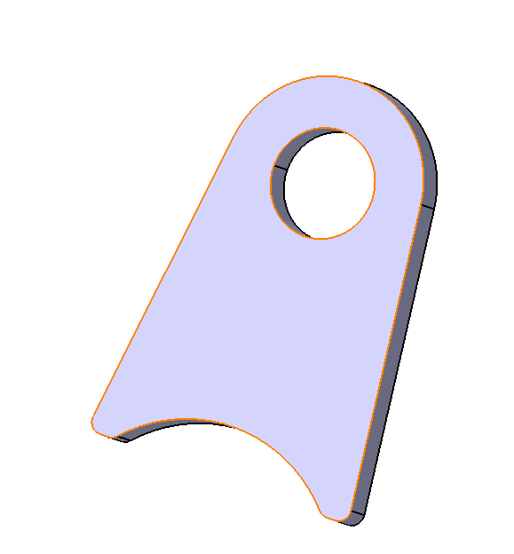
ItemOrder | Process | Use | UnitCost | Unit | Quantity | Multiplier | Mult. Val. | Sub Total
10 | Machining Setup, Install and remove | Setup for machining | $1.30 | Unit | 1 |  |  | $1.30
20 | Laser Cut | Shaping of the brackets and holes | $0.01 | cm | 12.5551 | Material, Steel | 3 | $0.38
 |  |  |  |  |  |  | Sub Total | $1.68

EN_1100_006 Drawing
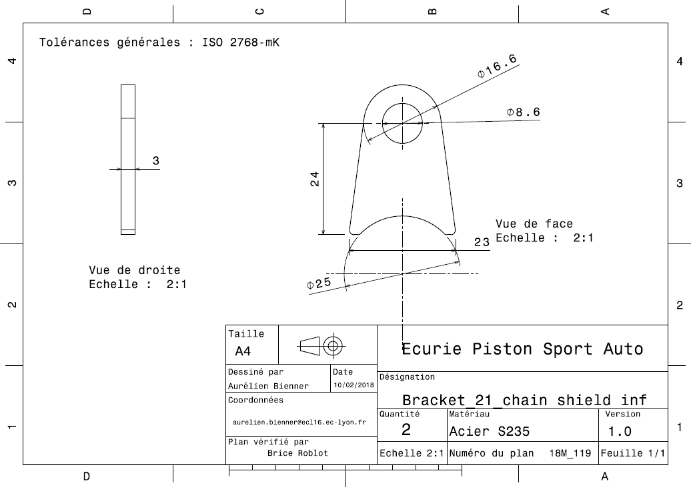
EN_1100_006

